用户留存报表优化功能用例
用户留存报表优化测试用例 |  |  |  |  |  | 测试总数量 | 12
测试平台 |  |  |  | 测试日期 |  | Pass | 12
系统&版本 |  |  |  | 最后更新 |  | Fail | 0
文档编写人 |  |  |  | 文档测试人 |  | N/A | 0
策划负责人 |  |  |  | 审阅人员
参考档

序号 | 平台 | 模块 | 功能点 | 前置条件（测试点） | 操作步骤 | 预期结果 | 测试结果 | 图片 | 备注
1 | 帐服 | 用户留存报表 | 验证注册留存调整内容 |  | 1.进入用户留存报表 2.查看tab显示 3.查看注册留存列表调整内容 | 1.tab显示：注册留存，复充留存 2.注册留存： 1）原首充留存名称改为：首充后活跃留存 2）首充后活跃留存新增：首充当日；tips:当日活跃/注册当天充值人数 | Pass
2 |  |  | 验证复充留存内容 |  | 1.进入用户留存报表，切换至复充留存 2.查看页面显示 | 1.时间搜索：默认近8天 2.列表字段：日期，新增注册人数，新增首充人数，首充金额，首充转化比，当日、次日、3日、7日、15日、30日-复充留存人数，复充留存率 3.tips: 1)新增注册人数：新增注册的玩家数 2)新增首充人数：当日注册且完成首次充值用户数量 3)首充金额:当日注册且完成首次充值的总金额 4)首充转化比:当日注册首充人数/注册人数 5)举例-复充留存人数:当日注册用户且完成首次充值并在第1日复 充用户人数 6)举例-复充留存率:当日注册用户且完成首次充值并在第1日复 充用户人数/首充人数 | Pass
3 |  |  | 验证复充留存-搜索功能 | 1.进入用户留存报表，切换至复充留存 | 1.默认时间，点击搜索 2.选择任意时间，点击搜索 | 列表按所选时间展示记录 | Pass
4 |  |  | 核对列表数据 | 验证注册留存-首充当日数据 | 举例： 1.使用1.21号注册的用户，在1.21有玩游戏用户，有首充用户 2.计算首充当日数据 3.1.22号再次查看 | 首充当日数据与计算的一致 | Pass
5 |  |  |  | 验证复充留存-新增注册，新增首充人数，首充金额 | 1.将复充留存的-新增注册，新增首充人数，首充金额字段数据与注册留存的-新增注册，充值总额（新），充值人数（新）核对1.20号（举例）数据 | 两边数据一致 | Pass
6 |  |  |  | 验证复充留存-首充转化比 | 举例： 1.使用1.21号注册用户，在1.21进行首充，并记录 2.计算如1.21号首充转化比 | 数据与计算的正确 | Pass
7 |  |  |  | 验证复充留存-当日-复充留存人数，复充留存率 | 举例： 1.使用1.20号注册且首充的用户，在1.20号当天充值多笔，并记录 2.计算如1.20号当日-复充留存人数，复充留存率， 3.1.21号再次查看 | 数据与计算的正确 | Pass | 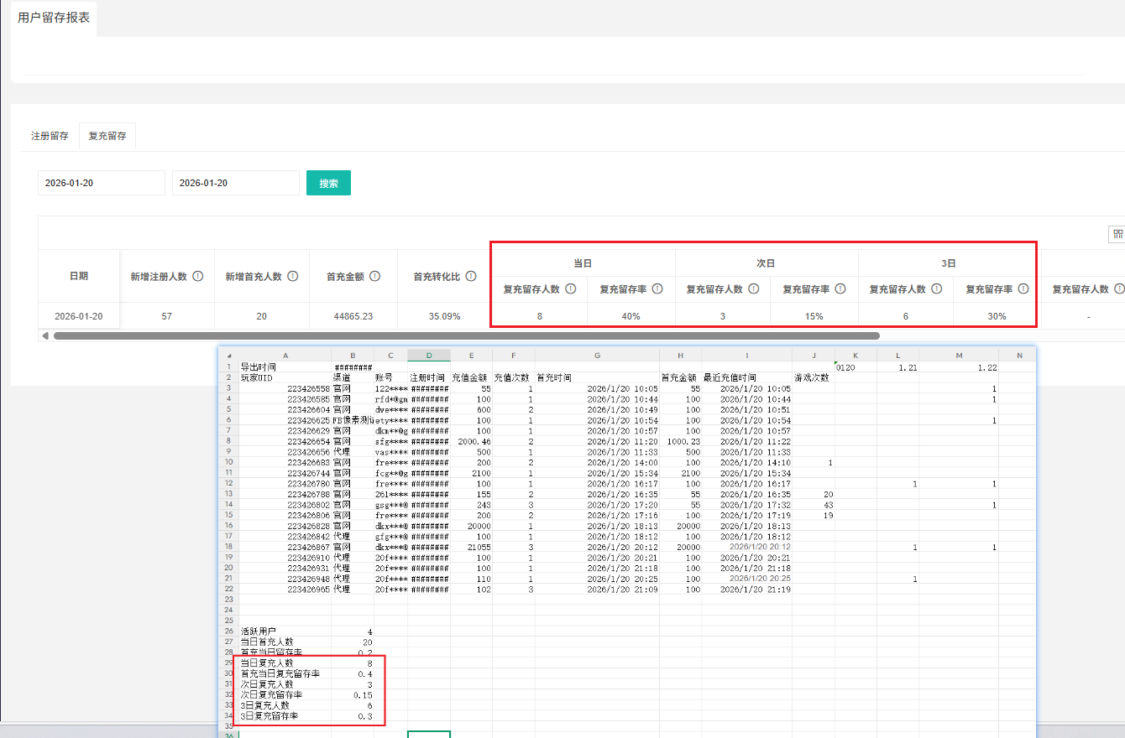
8 |  |  |  | 验证复充留存-次日-复充留存人数，复充留存率 | 举例： 1.使用1.20号注册且首充的用户，在1.21号当天充值多笔，并记录 2.计算如1.20号次日-复充留存人数，复充留存率 3.1.22号再次查看 | 数据与计算的正确 | Pass
9 |  |  |  | 验证复充留存-3日-复充留存人数，复充留存率 | 举例： 1.使用1.20号注册且首充的用户，在1.22号当天充值多笔，并记录 2.计算如1.20号3日-复充留存人数，复充留存率 3.1.23号再次查看 | 数据与计算的正确 | Pass
10 |  |  |  | 验证复充留存-7日-复充留存人数，复充留存率 | 举例： 1.使用1.16号注册且首充的用户，在1.22号当天充值多笔，并记录 2.计算如1.16号7日-复充留存人数，复充留存率 3.1.23号再次查看 | 数据与计算的正确 | Pass | 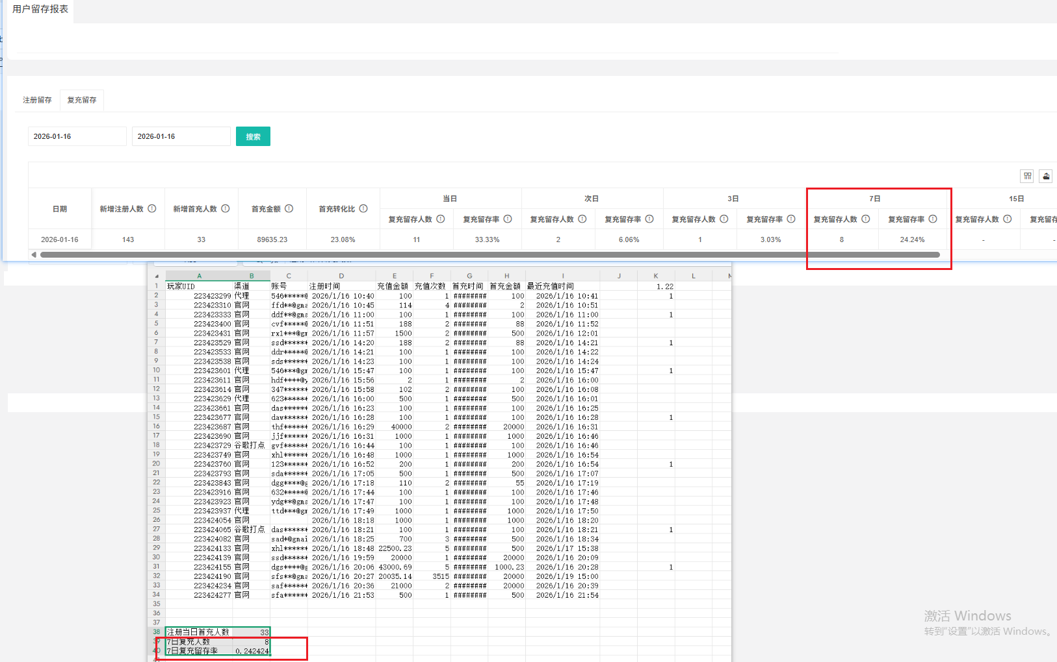
11 |  |  |  | 验证复充留存-15日-复充留存人数，复充留存率 | 举例： 1.使用1.08号注册且首充的用户，在1.22号当天充值多笔，并记录 2.计算如1.08号15日-复充留存人数，复充留存率 3.1.23号再次查看 | 数据与计算的正确 | Pass
12 |  |  |  | 验证复充留存-30日-复充留存人数，复充留存率 | 举例： 1.使用12.24号注册且首充的用户，在1.22号当天充值多笔，并记录 2.计算如12.24号30日-复充留存人数，复充留存率 3.1.23号再次查看 | 数据与计算的正确 | Pass
13
14
15
16
17
18
19
20
21
22
23
24
25
26
27
28
29
30
31
32
33
34
35
36
37
38
39
40
41
42
43
44
45
46
47
48
49
50
51
52
53
54
55
56
57
58
59
60
57
58
59
60
61
62
63
64
65
66
67
68
69
70
71
72
73
74
75
76
77
78
79
80
81
82
83
84
网络相关测试内容
断线重连
85
86
87
88
89
弱网
90
91
92
93
94
95
96
编写人自行加入的测试内容（额外注意点）

功能位置
